相关介绍
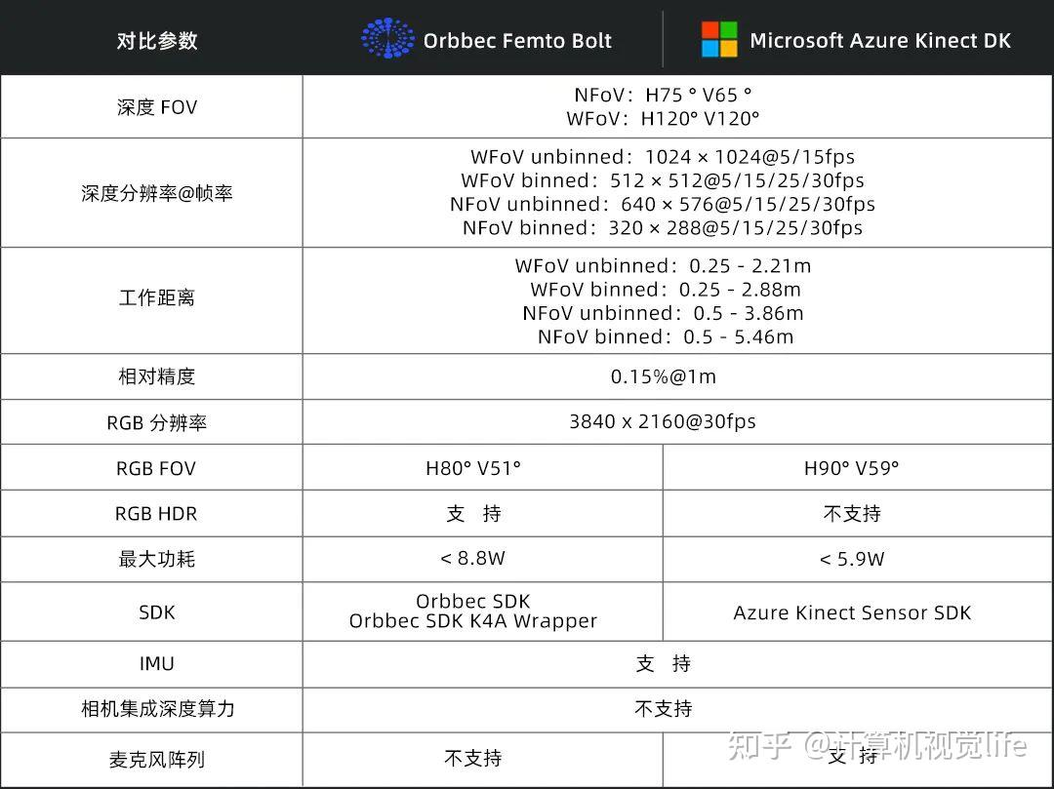
奥比中光产品资料 https://www.orbbec.com.cn/index/Download2025/info.html?cate=121&id=1
binned 分组数据 效率更高 unBinned 未分组数据
NFoV: 窄视野(Narrow Field of Vision); WFoV：广视野；广角(Wide Field of View); ● NFOV（窄视场深度模式） ● WFOV（宽视场深度模式） ● FOV（视场） ● FPS（每秒帧数） ● IMU（惯性测量单元） ● FoI（专业范围） | https://www.orbbec.com.cn/index/Sdkdoc/info.html?cate=117&id=60 Femto Bolt 设备的尺寸和重量如下： ● 尺寸：115.30 × 64.95 × 40.26 mm ● 重量：348g 工作环境： Femto Bolt 适用于在以下环境条件下工作的开发人员和商业单位： ● 温度：10-25℃ ● 湿度：8-90%（非冷凝）相对湿度 | 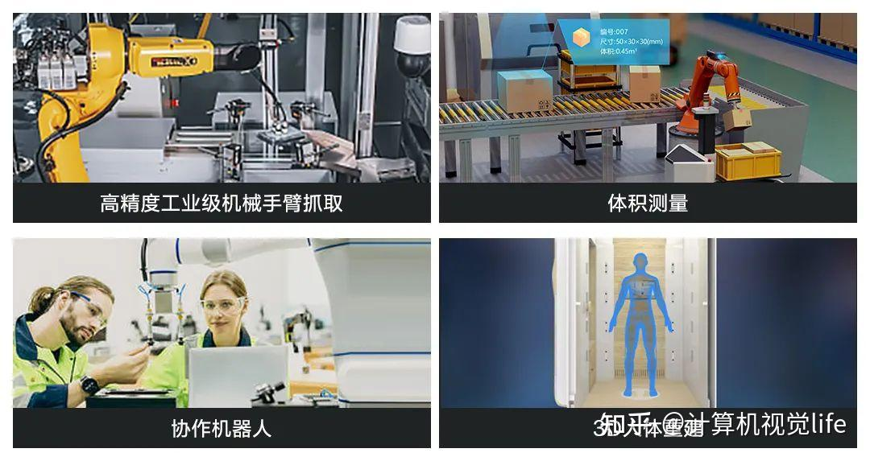
DK | Developer Kit
Azure Kinect DK | Azure Kinect Developer Kit
 | 和Azure Kinect DK的产品特性对比速览 https://www.orbbec.com.cn/index/Sdkdoc/info.html?cate=117&id=62
硬件规格 | https://www.orbbec.com.cn/index/Sdkdoc/info.html?cate=117&id=60
23年8月18日，微软宣布停产Azure Kinect DK，授权将技术产品线转移给合作伙伴奥比中光，并推荐开发者考虑选择奥比中光Femto系列产品，包括Femto Bolt、Femto Mega和Femto Mega I。 Femto Bolt 是奥比中光与微软联合打造的一款先进iToF 3D相机。其中深度相机采用了微软最新的先进ToF传感技术，拥有与微软AKDK深度相机完全一致的工作模式和性能表现。Femto Bolt 3D相机整合了包括多模式深度相机、彩色视频相机和惯性传感器在内的多种感知方式，通过单条USB Type-C连接，即可同时实现数据传输和对相机供电。同时Microsoft推荐使用Femto Bolt作为Azure Kinect DK的替代选择。 | 23年10月17日，奥比中光与微软联合打造的先进iToF 3D相机Femto Bolt正式在全球范围内上线开售。 作为微软官方推荐的Azure Kinect Developer Kit（下称“Azure Kinect DK”）替代产品 ，Femto Bolt拥有与其一致的深度模块及性能表现，并基于全新设计，尺寸更小、画质更高、同步更精准，广泛适用于高精度工业级机械臂抓取、体积测量、协作机器人、3D人体重建等3D视觉应用场景。 刚刚在国内上线售卖的Femto Bolt延续了微软ToF深度传感技术，与Azure Kinect DK在深度模式和性能表现上具有一致性，并且整合了多模式的深度图像模块、彩色图像模块和惯性传感器在内的多种感知模块。
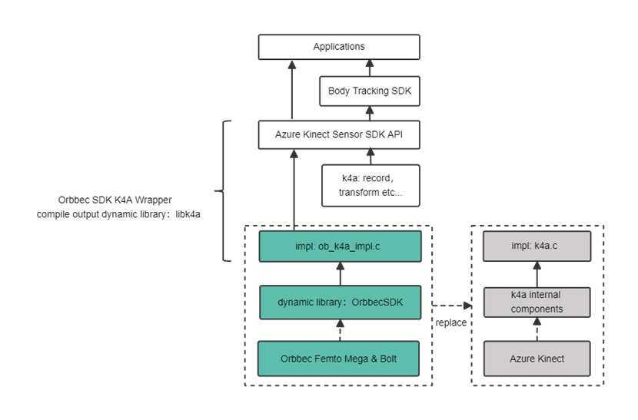
除了延续Azure Kinect DK的深度模式与SDK体验，Femto Bolt还在产品尺寸、RGB画质、多机同步等方面进行了全面升级，体验更优，性能更强，广泛适用于高精度工业级机械臂抓取、体积测量、协作机器人、3D人体重建、医疗、健康等3D视觉行业应用场景。 | 在多机同步功能方面，不同于Azure Kinect DK的音频线连接方案，Femto Bolt使用了更为通用和支持更多功能扩展的8-pin GPIO接口，以及对应的连接器材。此外，Femto Bolt采用可靠的带锁USB-C接口，可同时用于供电及数据传输，更加安全稳定。
Orbbec Femto Bolt SDK：Orbbec SDK，Orbbec SDK K4A Wrapper | 奥比中光为Femto Bolt集成了两套SDK：Orbbec SDK和Orbbec SDK K4A Wrapper，便于开发者无缝替换Azure Kinect DK。
Orbbec SDK可以帮助开发者充分体验Femto Bolt 3D相机的强大功能，轻松开发各种应用。由于奥比中光无法提供原有Azure Kinect DK开发工具的升级与维护，从长期角度看，建议开发者使用Orbbec SDK进行开发。 | 同时，为了帮助已经使用Azure Kinect DK开发应用的开发者快速上手Femto Bolt，奥比中光在Orbbec SDK的基础上封装了Orbbec SDK K4A Wrapper，提供与Azure Kinect Sensor SDK相同的API和使用方式，帮助开发者将已有应用适配到Femto Bolt，比如最初为Azure Kinect DK相机设计的Azure Kinect Body Tracking SDK可在Femto Bolt上运行。 通过Orbbec SDK K4A Wrapper可直接接入Azure Kinect body tracking算法
相机视角 如果深度采用 NFOV 模式，RGB 相机在 16:9 模式下的像素覆盖率优于 4:3 模式。 | 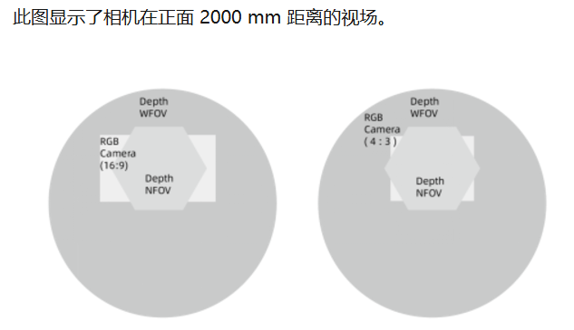
运动传感器 (IMU) | 嵌入式惯性测量单元 (IMU) ，包含加速度传感器和陀螺仪。三轴加速度&三轴角速度，数据格式为 float，采样频率可配置为 50、100、200、500、1000、2000Hz，其中默认采样频率为500Hz。
指示灯 设备正面配备指示灯，指示设备工作状态，默认开启，可以手动设置开关。 设备背面的状态 LED 指示设备状态：
指示灯状态 | 表示
稳定白色 | 设备已打开并正常工作。
闪烁白色 | 设备已打开，但未建立 USB 3.0 数据连接。
闪烁橙色 | 设备电量不足，无法正常运行
设备供电 | 可通过两种方式为设备供电： 1. 使用随附的电源。 电源连接器的外径为 5.5 毫米，内径为 2.1 毫米。 2. 使用 Type-C 转 Type-C 线缆供电和传输数据。 单数据线供电？ 通过单条USB Type-C连接，即可同时实现数据传输和对相机供电。 Femto Bolt 未随附 Type-C 转 Type-C 线缆。
 | ● 随附的电源线是 USB Type-A 转桶形单柱连接器。 使用此线缆时请结合随附的墙上电源。 两个标准 USB Type-A 端口提供的电量并不足以满足本设备的消耗。 ● USB 线缆非常重要，我们建议使用优质线缆，并在远程部署本单元之前验证功能。 选择良好的 Type-C 转 Type-C 线缆： ● USB 认证的线缆必须支持供电和数据传输。 ● 无源线缆的长度应小于 1.5 米。 如果更长，请使用有源线缆。 ● 线缆至少需要能够支持 1.5A 的电流。 否则，需要连接外部电源。
检查线缆： ● 使用线缆将设备连接到主机电脑。 ● 验证所有设备是否在 Windows 设备管理器中正确列出。 深度相机和 RGB 相机应如以下示例中所示列出。 |  | 在 Femto Bolt 查看器中使用以下设置，验证线缆是否能够可靠地流式传输所有传感器的数据： ○ 深度相机：NFOV unbinned ○ RGB 相机：2160p ○ 启动IMU
指示灯的含义是什么？ | 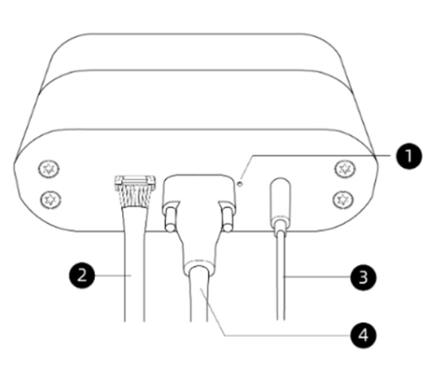 此图标记了以下组件： 1. 电源指示灯 2. 多机同步线（此线不影响电源指示灯状态） 3. 电源线（连接电源） 4. USB-C 数据线（连接电脑） 请确保如图所示连接线缆。 然后，查看下表了解电源指示灯各种状态的含义。 | https://www.orbbec.com.cn/tempFile/sdkak/ggdk.files/image015.png
功耗 | Femto Bolt 的峰值功耗：DC供电+Type-C 数据传输为 8.7W；Type-C供电+Type-C数据传输为 7.7W，具体的功耗与用例相关。
校准 | Femto Bolt 在出厂之前已校准，可通过 Orbbec SDK 和 K4A Wrapper，以编程方式查询视觉传感器和惯性传感器的校准参数。
工作原理 | Femto Bolt 深度相机采用调幅连续波 (AMCW) 时差测距 (ToF) 原理。 该相机将近红外 (NIR) 频谱的调制光投射到场景中。 然后，它会记录光线从相机传播到场景，然后从场景返回到相机所花费的时间的间接测量值。 处理这些测量值可以生成一张深度图。 深度图是一组以毫米为单位的Z坐标值，对应到图像中的每个像素。。 连同深度图一起，我们还可以获得所谓的清晰 IR 读数。 清晰 IR 读数中的像素值与从场景返回的光线量成正比。 这个图像类似于常规的 IR 图像。 下图显示了一张示例深度图（左）的对应的清晰 IR 图像（右）。 | 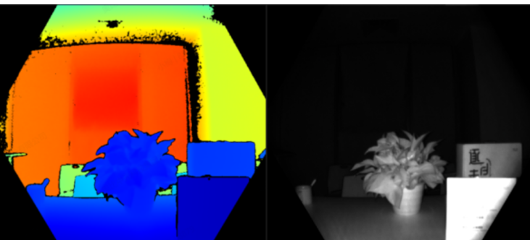
主要功能 | 深度相机的技术特征包括： ● 配备高级像素技术的 1 兆像素 ToF 成像芯片，实现更高的调制频率和深度精度。 ● 两个 NIR 激光二极管实现近距和宽视场 (FoV) 深度模式。 ● 全球最小的 3.5μm x 3.5μm ToF 像素。 ● 自动像素增益选择支持较大的动态范围，允许捕获清晰的近距和远距对象。 ● 全局快门可帮助改善日光下的拍摄性能。 ● 多相位深度计算方法能够实现可靠的准确度，即使芯片、激光和电源存在差异。 ● 较低的系统误差和随机误差。
系统要求 | https://www.orbbec.com.cn/index/Sdkdoc/info.html?cate=117&id=59 ● Windows 10 的 2018 年 4 月（版本 1803，操作系统内部版本 17134）发行版 (x64) 或更高版本 ● Linux Ubuntu 18.04 (x64)，其中包含使用 OpenGL v4.4 或更高版本的 GPU 驱动程序。 Orbbec SDK 和 Orbbec SDK K4A Wrapper适用于本机 C/C++ Windows 应用程序的 Windows API (Win32)。 Orbbec SDK 和 Orbbec SDK K4A Wrapper目前不适用于 UWP 应用程序。 S 模式的 Windows 10 不支持 Femto Bolt。 主机电脑的最低硬件要求 电脑主机的硬件要求取决于在主机电脑上执行的应用程序/算法/传感器帧速率/分辨率。 对 Windows 建议的最低传感器 SDK 配置为： ● 第七代 Intel® CoreTM i3 处理器（双核 2.4 GHz，搭载 HD620 或更快的 GPU） ● 4 GB 内存 ● 专用 USB3 端口 ● 支持 OpenGL 4.4 或 DirectX 11.0 的图形驱动程序 根据具体的用例，低端或早期的 CPU 可能也适用。 此外，性能根据所用的 Windows/Linux 操作系统和图形驱动程序而异。 人体跟踪主机电脑的硬件要求 人体跟踪电脑主机的要求比一般电脑主机的要求更高。 对 Windows 建议的最低人体跟踪 SDK 配置为： ● 第七代 Intel® CoreTM i5 处理器（四核 2.4 GHz 或更快） ● 4 GB 内存 ● NVIDIA GEFORCE GTX 1050 或同等规格 ● 专用 USB3 端口 建议的最低配置假定 K4A_DEPTH_MODE_NFOV_UNBINNED 深度模式以 30fps 的速度跟踪 5 个人。 根据具体的用例，低端或早期的 CPU 和 NVIDIA GPU 可能也适用。
 | 由于Orbbec SDK K4A Wrapper直接使用Azure Kinect Sensor SDK API，用户可以直接参考Azure Kinect传感器SDK的相关示例
Femto Bolt 故障排除 | https://www.orbbec.com.cn/index/Sdkdoc/info.html?cate=117&id=65

Femto Bolt 设备的尺寸和重量如下。 ● 尺寸：115.30 × 64.95 × 40.26 mm ● 重量：348g | 工作环境 Femto Bolt 适用于在以下环境条件下工作的开发人员和商业单位： ● 温度：10-25℃ ● 湿度：8-90%（非冷凝）相对湿度
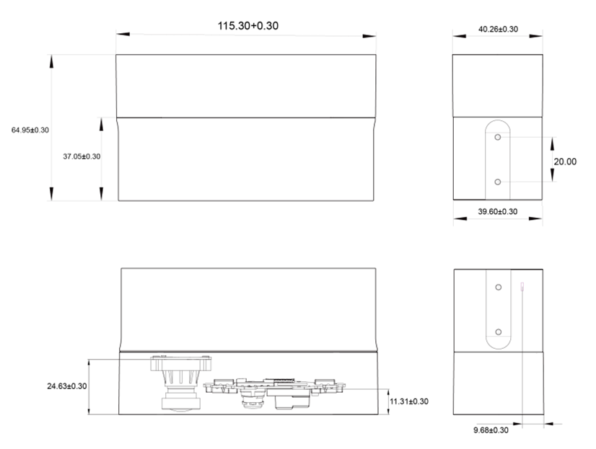 | 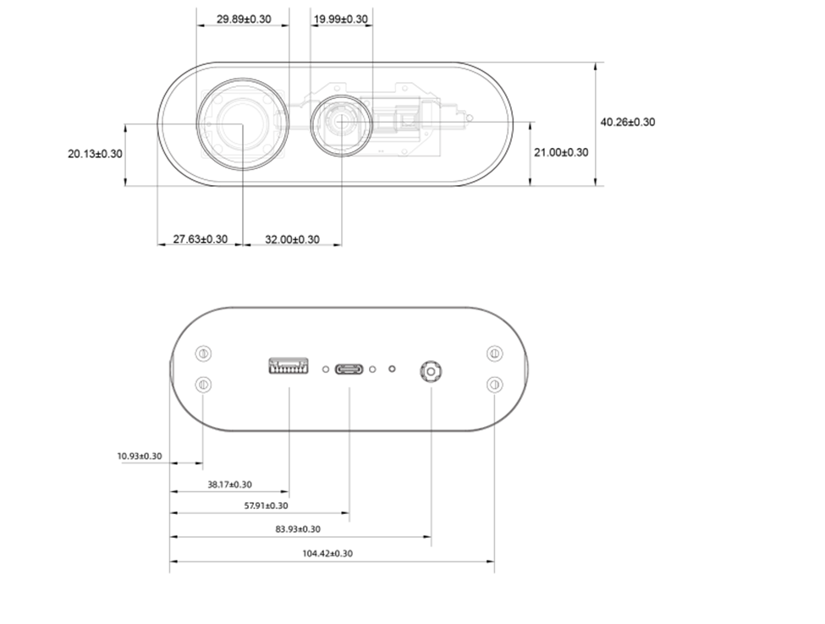 | 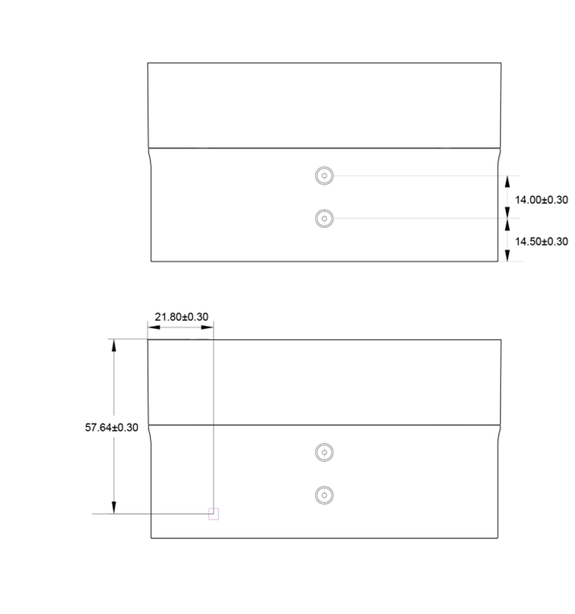

深度相机支持的工作模式
Femto Bolt集成了 1 兆像素时差测距 (ToF) 深度相机。 深度相机支持如下所述的模式：
模式 | 解决方法 | FoI | FPS | 工作范围* | 曝光时间
NFOV unbinned | 640x576 | 75°x65° | 5、15、25、30 | 0.5 - 3.86 m | 12.8 ms
NFOV 2x2 binned (SW) | 320x288 | 75°x65° | 5、15、25、30 | 0.5 - 5.46 m | 12.8 ms
WFOV 2x2 binned | 512x512 | 120°x120° | 5、15、25、30 | 0.25 - 2.88 m | 12.8 ms
WFOV unbinned | 1024x1024 | 120°x120° | 5、15 | 0.25 - 2.21 m | 20.3 ms
Passive IR | 1024x1024 | N/A | 5、15、25、30 | N/A | 1.6 ms
* 850nm 时 15% 到 95% 的反射率，2.2 μW/cm2/nm，随机误差标准偏差 ≤ 17 mm，典型系统误差 < 11 mm + 0.1% 的距离（无多路径干扰）。 可以在上面指示的操作范围之外提供深度。 这取决于对象的反射率。
彩色相机支持的工作模式
下面列出了本机工作模式：
RGB 相机分辨率 (HxV) | 纵横比 | 格式选项 | 帧速率 (FPS) | 额定 FOV (HxV)（处理后）
3840x2160 | 16:09:00 | MJPEG | 5、15、25、30 | 80°x51°
2560x1440 | 16:09:00 | MJPEG | 5、15、25、30 | 80°x51°
1920x1080 | 16:09:00 | MJPEG | 5、15、25、30 | 80°x51°
1280x720 | 16:09:00 | MJPEG/YUY2/NV12 | 5、15、25、30 | 80°x51°
1280x960 | 4:03:00 | MJPEG | 5、15、25、30 | 65°x51°

备注
SDK 能够以 BGRA 像素格式提供彩色图像。 这并非设备支持的本机模式，如果使用，会导致 CPU 负载增大。 主机 CPU 用于转换从设备收到的 MJPEG 图像。
深度传感器原始计时
深度模式 | IR脉冲 | 脉冲宽度 | 空闲周期 | 空闲时间 | 曝光时间
NFOV Unbinned | 9 | 125 us | 8 | 1450 us | 12.8 ms
NFOV 2xx Binned
WFOV 2x2 Binned
WFOV Unbinned | 9 | 125 us | 8 | 2390 us | 20.3 ms
相机视场
下图显示了深度和 RGB 相机视场（传感器“看到”的视角）。 下图显示了 16:9 模式的 RGB 相机。


此图显示了相机在正面 2000 mm 距离的视场。
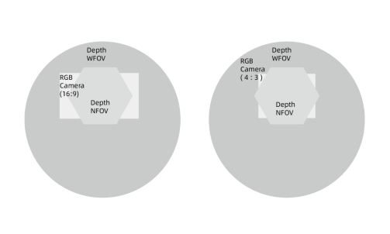

备注
如果深度采用 NFOV 模式，RGB 相机在 16:9 模式下的像素覆盖率优于 4:3 模式。

指示灯
设备正面配备指示灯，指示设备工作状态，默认开启，可以手动设置开关。
设备背面的状态 LED 指示设备状态：
指示灯状态 | 表示
稳定白色 | 设备已打开并正常工作。
闪烁白色 | 设备已打开，但未建立 USB 3.0 数据连接。
闪烁橙色 | 设备电量不足，无法正常运行。
设备供电
可通过两种方式为设备供电：
1. 使用随附的电源。 电源连接器的外径为 5.5 毫米，内径为 2.1 毫米。
2. 使用 Type-C 转 Type-C 线缆供电和传输数据。
Femto Bolt 未随附 Type-C 转 Type-C 线缆。

备注
● 随附的电源线是 USB Type-A 转桶形单柱连接器。 使用此线缆时请结合随附的墙上电源。 两个标准 USB Type-A 端口提供的电量并不足以满足本设备的消耗。
● USB 线缆非常重要，我们建议使用优质线缆，并在远程部署本单元之前验证功能。

提示
选择良好的 Type-C 转 Type-C 线缆：
● USB 认证的线缆必须支持供电和数据传输。
● 无源线缆的长度应小于 1.5 米。 如果更长，请使用有源线缆。
● 线缆至少需要能够支持 1.5A 的电流。 否则，需要连接外部电源。
检查线缆：
● 使用线缆将设备连接到主机电脑。
● 验证所有设备是否在 Windows 设备管理器中正确列出。 深度相机和 RGB 相机应如以下示例中所示列出。

● 在 Femto Bolt 查看器中使用以下设置，验证线缆是否能够可靠地流式传输所有传感器的数据：
○ 深度相机：NFOV unbinned
○ RGB 相机：2160p
○ 启动IMU

指示灯的含义是什么？
电源指示灯是 Femto Bolt 背面的 LED。 该 LED 的颜色根据设备的状态而变化。
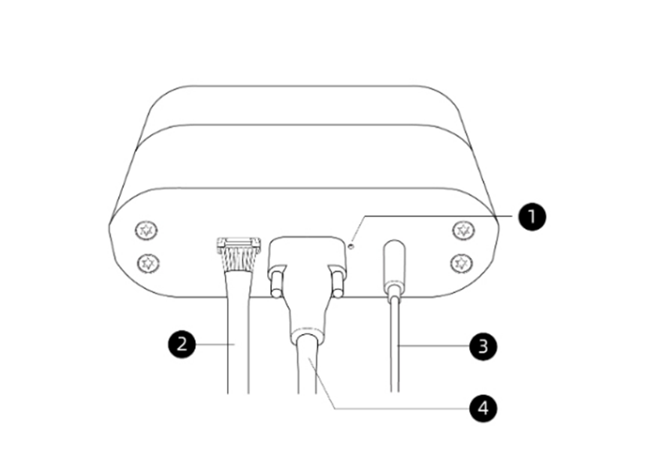

此图标记了以下组件：
1. 电源指示灯
2. 多机同步线（此线不影响电源指示灯状态）
3. 电源线（连接电源）
4. USB-C 数据线（连接电脑）
请确保如图所示连接线缆。 然后，查看下表了解电源指示灯各种状态的含义。
功耗
Femto Bolt 的峰值功耗：DC供电+Type-C 数据传输为 8.7W；Type-C供电+Type-C数据传输为 7.7W，具体的功耗与用例相关。
校准
Femto Bolt 在出厂之前已校准，可通过 Orbbec SDK 和 K4A Wrapper，以编程方式查询视觉传感器和惯性传感器的校准参数。

参数对比
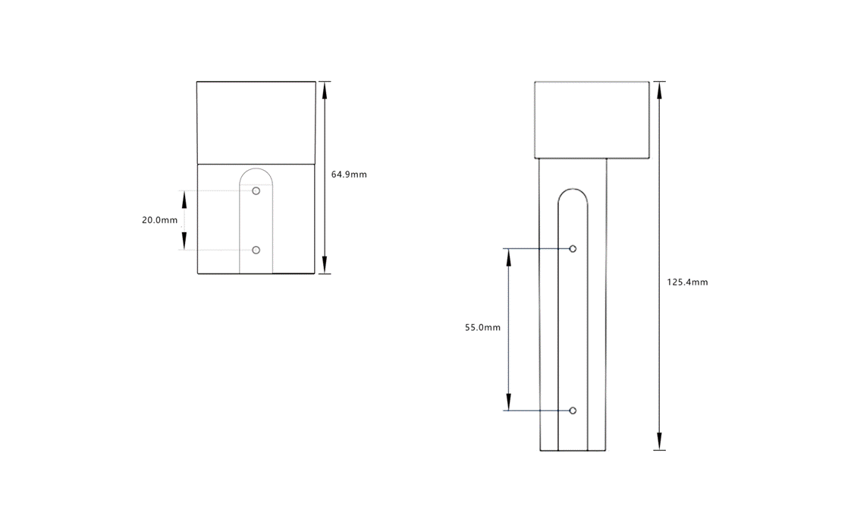
和Azure Kinect DK的产品特性对比速览
关键特性 | Femto Bolt | Azure Kinect DK
Depth image to Color | 精度优化至：max＜4 pixel；mean＜2 pixel | max＜15.05 pixel；mean＜7.8 pixel
RGB FOV | 略缩小至H80° V51° | H90° V59°
RGB动态范围 | 提升至81.1DB | 45.6DB
深度 | 效果一致
SDK | API兼容
结构尺寸 | 深度方向尺寸缩小至64.9mm | 深度方向尺寸：125.4mm
数据接口 | USB-C带固定锁孔 | USB-C
麦克风阵列 | 不支持 | 支持
https://www.orbbec.com.cn/index/Sdkdoc/info.html?cate=117&id=62
和 Azure Kinect DK的关键规格对比速览
关键参数/功能对比速览 | Femto Bolt | Azure Kinect DK
工作距离 | WFoV unbinned：0.25 - 2.21m
 | WFoV binned：0.25 - 2.88m
 | NFoV unbinned：0.5 - 3.86m
 | NFoV binned：0.5 - 5.46m
深度 FOV | NFoV：H75 ° V65 °
 | WFoV：H120° V120°
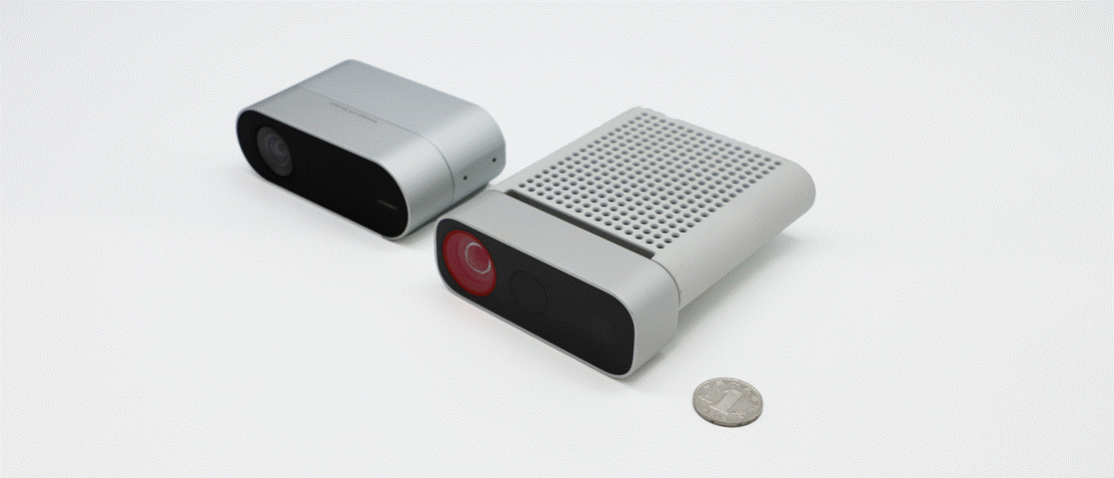
深度分辨率@帧率 | WFoV unbinned：1024 × 1024@5/15fps
 | WFoV binned：512 × 512@5/15/25/30fps
 | NFoV unbinned：640 × 576@5/15/25/30fps
 | NFoV binned：320 × 288@5/15/25/30fps
深度相对精度 | 0.15%@1m
RGB 分辨率 | 3840 x 2160@30fps
RGB FOV | H80° V51° | H90° V59°
RGB HDR | 支持 | 不支持
最大功耗 | < 8.8W | < 5.9W
SDK | Orbbec SDK | Azure Kinect Sensor SDK
 | Orbbec SDK K4A Wrapper
IMU | 支持
相机集成深度算力 | 不支持
麦克风阵列 | 不支持 | 支持

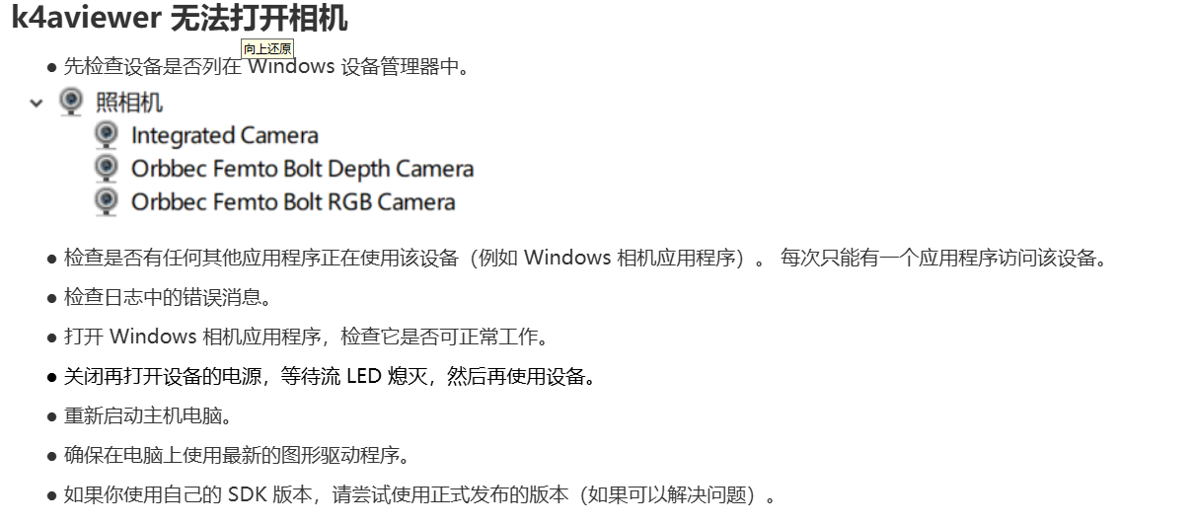
3D坐标系 | 每个相机、加速度传感器和陀螺仪都与独立的 3D 坐标空间系统相关联。 3D 坐标系中的点以公制 [X,Y,Z] 坐标三元组的形式表示，单位为毫米。 原点 [0,0,0] 位于相机焦点处。 坐标系的方向是正 X 轴向右，正 Y 轴向下，正 Z 轴向前。 深度相机向下朝彩色相机倾斜 6 度，如下所示。 深度相机使用两个照明器。 在窄视场 (NFOV) 模式下使用的照明器与深度相机的用例相符，因此照明器不倾斜。 在宽视场 (WFOV) 模式下使用的照明器相对于深度相机向下额外倾斜 1.3 度。 | 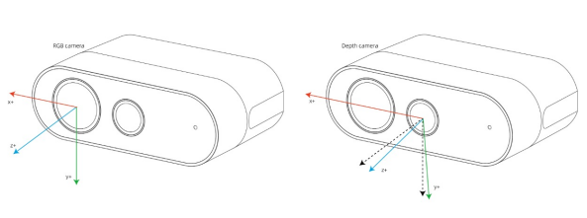
陀螺仪和加速度传感器 | 陀螺仪的原点 [0,0,0] 与深度相机的原点相同。 加速度传感器的原点与其物理位置相一致。 加速计和陀螺仪的坐标系统为右手坐标系。 坐标系的正 X 轴向后，正 Y 轴向左，正 Z 轴向下。 | 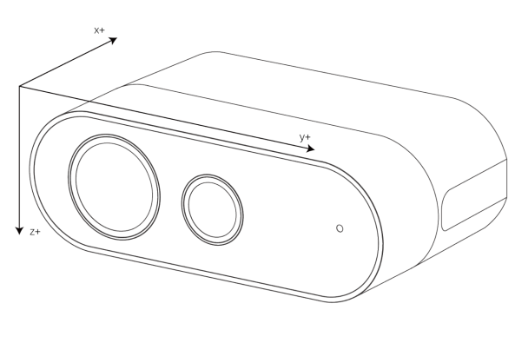
 | 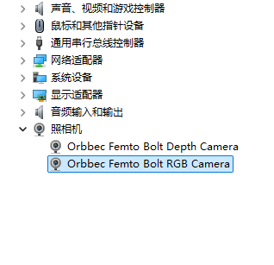

Azure Kinect DK API
Azure Kinect DK 文档 | https://learn.microsoft.com/zh-cn/previous-versions/azure/kinect-dk/system-requirements
关节层次结构 关节结构体 | https://learn.microsoft.com/zh-cn/previous-versions/azure/kinect-dk/body-joints https://microsoft.github.io/Azure-Kinect-Body-Tracking/release/1.x.x/structk4abt__joint__t.html | 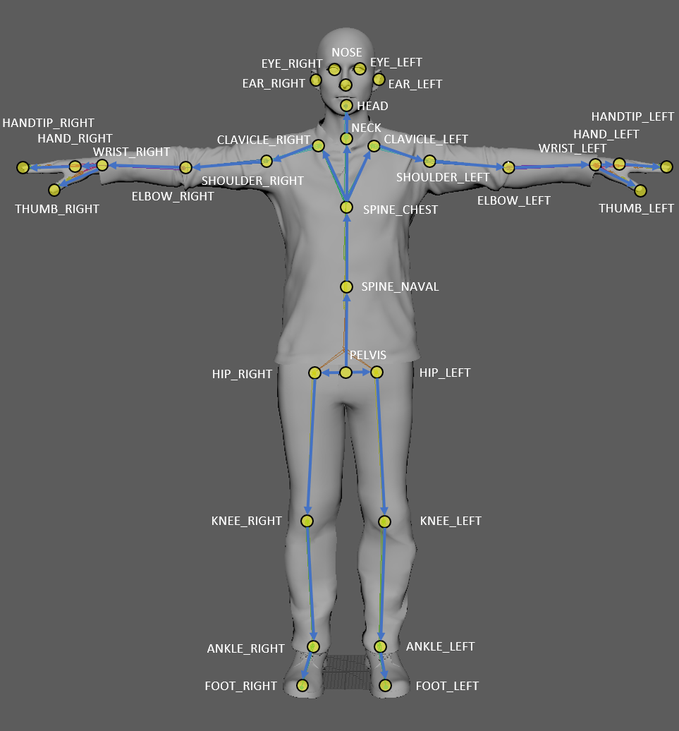 骨架包括32个关节，关节层次结构从身体中心流向四肢。 每个连接（骨头）将父关节与子关节连接在一起。 该图说明了相对于人体的关节位置和连接。 |  | 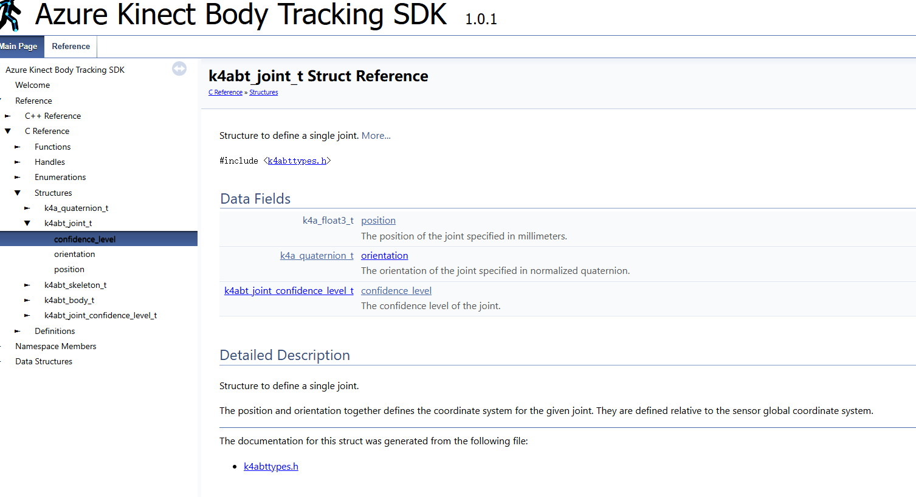 | 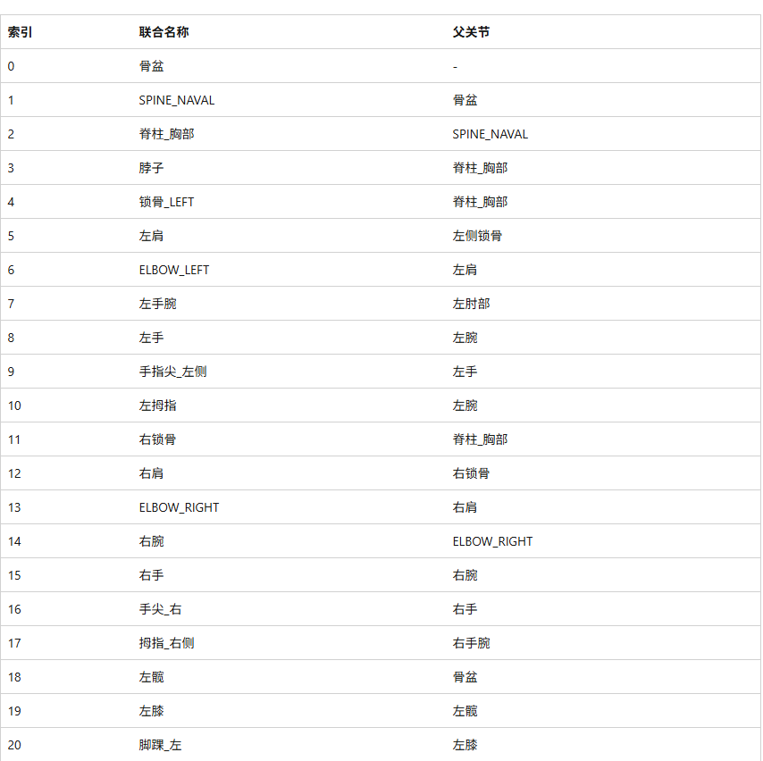 | 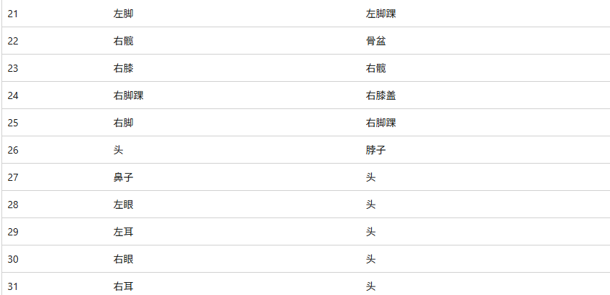
奥比中光 Femto Bolt （Azure Kinect）关节点
索引 | 关节名称 |  | 父关节
0 | PELVIS | 骨盆 | -
1 | SPINE_NAVAL | 脊椎肚脐 | PELVIS
2 | SPINE_CHEST | 脊柱胸部 | SPINE_NAVAL
3 | NECK | 颈部 | SPINE_CHEST
4 | CLAVICLE_LEFT | 左锁骨 | SPINE_CHEST
5 | SHOULDER_LEFT | 左肩 | CLAVICLE_LEFT
6 | ELBOW_LEFT | 左肘 | SHOULDER_LEFT
7 | WRIST_LEFT | 左手腕 | ELBOW_LEFT
8 | HAND_LEFT | 左手 | WRIST_LEFT
9 | HANDTIP_LEFT | 左手尖 | HAND_LEFT
10 | THUMB_LEFT | 左手拇指 | WRIST_LEFT
11 | CLAVICLE_RIGHT | 右锁骨 | SPINE_CHEST
12 | SHOULDER_RIGHT | 右肩 | CLAVICLE_RIGHT
13 | ELBOW_RIGHT | 右肘 | SHOULDER_RIGHT
14 | WRIST_RIGHT | 右手腕 | ELBOW_RIGHT
15 | HAND_RIGHT | 右手 | WRIST_RIGHT
16 | HANDTIP_RIGHT | 右手尖 | HAND_RIGHT
17 | THUMB_RIGHT | 右手拇指 | WRIST_RIGHT
18 | HIP_LEFT | 左髋关节 | PELVIS
19 | KNEE_LEFT | 左膝 | HIP_LEFT
20 | ANKLE_LEFT | 左脚踝 | KNEE_LEFT
21 | FOOT_LEFT | 左脚 | ANKLE_LEFT
22 | HIP_RIGHT | 右髋关节 | PELVIS
23 | KNEE_RIGHT | 右膝 | HIP_RIGHT
24 | ANKLE_RIGHT | 右脚踝 | KNEE_RIGHT
25 | FOOT_RIGHT | 右脚 | ANKLE_RIGHT
26 | HEAD | 头 | NECK
27 | NOSE | 鼻子 | HEAD
28 | EYE_LEFT | 左眼 | HEAD
29 | EAR_LEFT | 左耳 | HEAD
30 | EYE_RIGHT | 右眼 | HEAD
31 | EAR_RIGHT | 右耳 | HEAD
API Languages | The Azure Kinect Sensor SDK is primarily a C API. This documentation also covers the C++ wrapper. For the most detailed documentation of API behavior, see the documentation for the C functions that the C++ classes wrap.
Orbbec SDK K4A Wrapper API Reference 奥比中光 API 介绍 Orbbec SDK K4A Wrapper API 的使用方法。 | https://orbbec.github.io/docs/OrbbecSDK_K4A_Wrapper/main/index.html | https://orbbec.github.io/docs/OrbbecSDK_K4A_Wrapper/
Azure Kinect Sensor SDK API 说明 Azure Kinect DK 文档 | https://microsoft.github.io/Azure-Kinect-Sensor-SDK/master/index.html | https://learn.microsoft.com/zh-cn/previous-versions/azure/kinect-dk/
Azure Kinect Body Tracking SDK API 说明 | https://microsoft.github.io/Azure-Kinect-Body-Tracking/release/1.x.x/group__btfunctions_gad9eef11f6496bbfe997536c374217d9a.html#gad9eef11f6496bbfe997536c374217d9a
深度相机自动关机 |  | 深度相机用来计算图像深度数据的激光，其寿命有限。 为了最大限度地提高激光寿命，深度相机会检测何时不会使用深度数据。 如果设备流式传输了数据几分钟，但主机电脑并未读取数据，则深度相机将会关机。 这也会影响多设备同步。此时，附属设备启动时所处的状态是深度相机正在流式传输数据，而深度帧已有效挂起，正在等待主设备开始同步捕获内容。 为避免在多设备捕获方案中出现此问题，请确保主设备在第一个附属设备启动后的一分钟内启动。
This documentation describes the API usage for the Azure Kinect Body Tracking SDK. | https://microsoft.github.io/Azure-Kinect-Body-Tracking/release/1.x.x/index.html
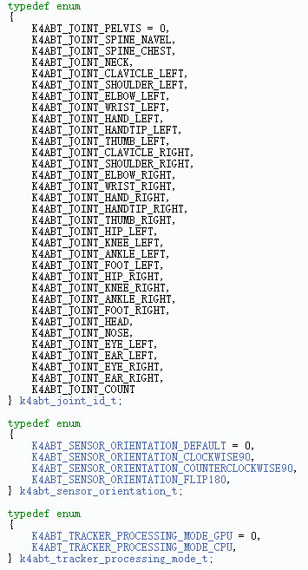
身体 <= 骨架 <= 关节
k4abt_body_t Structure to define body 身体定义 | https://microsoft.github.io/Azure-Kinect-Body-Tracking/release/1.x.x/structk4abt__body__t.html#a506dfe05ab5ada11789f7ca91e92de08 | uint32_t id An id for the body that can be used for frame-to-frame correlation. k4abt_skeleton_t skeleton The skeleton information for the body. id 骨架
k4abt_skeleton_t Structure to define joints for skeleton. The joints for the body. 骨架的关节定义 k4abttypes.h | https://microsoft.github.io/Azure-Kinect-Body-Tracking/release/1.x.x/structk4abt__skeleton__t.html | k4abt_joint_t joints [K4ABT_JOINT_COUNT] The joints for the body. 骨架保存一个关节数组
k4abt_joint_t 定义一个关节结构体 位置和方向共同定义了给定关节的坐标系。它们是相对于传感器全局坐标系定义的。 | https://microsoft.github.io/Azure-Kinect-Body-Tracking/release/1.x.x/structk4abt__joint__t.html | k4a_float3_t position The position of the joint specified in millimeters. k4a_quaternion_t orientation The orientation of the joint specified in normalized quaternion. k4abt_joint_confidence_level_t confidence_level The confidence level of the joint. 位置 方向 可信度
Kinect 4 Azure SDK by LightBuzz Body Tracking for Orbbec Femto Bolt, Mega, & Azure Kinect | https://lightbuzz.com/tools/azure-kinect-unity/documentation/html/02d6437a-3fd2-5cf4-bf4f-958fc6bd3fc9.htm | 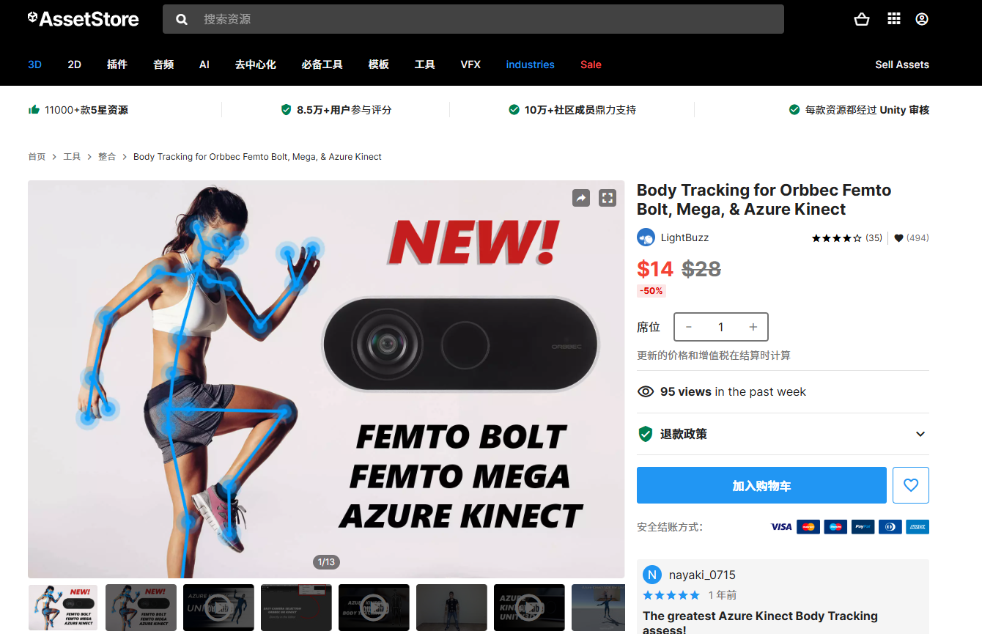
Azure Kinect and Femto Bolt Examples for Unity UNITY 例子说明 | https://rfilkov.com/2019/07/24/azure-kinect-examples-for-unity/ | https://www.bilibili.com/video/BV1Fc411b7mE?spm_id_from=333.788.recommend_more_video.15&vd_source=55cb855f42a82d0036782192af7d834e

Azure Kinect DK硬件
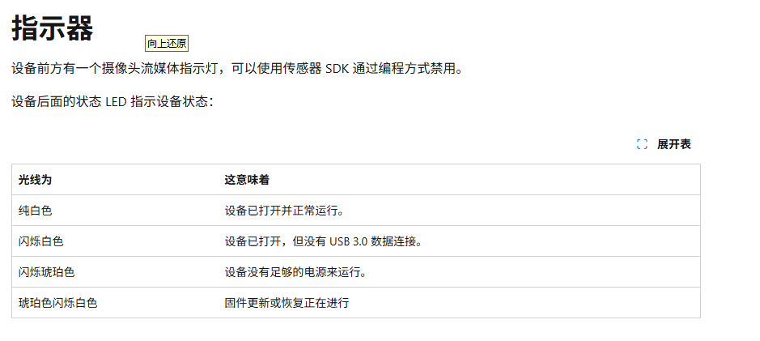
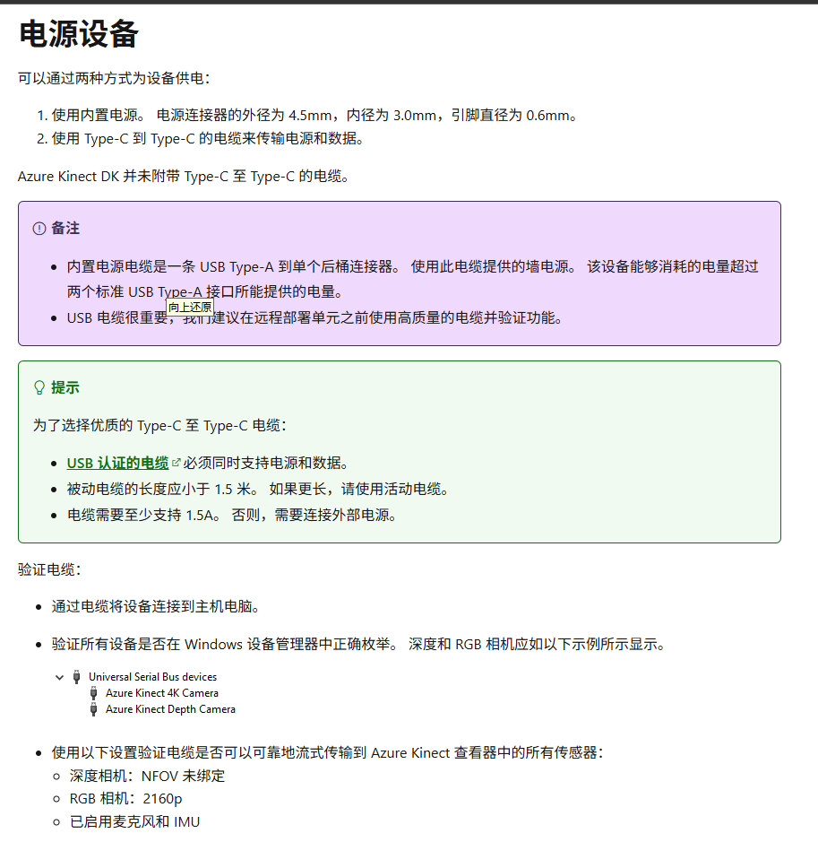
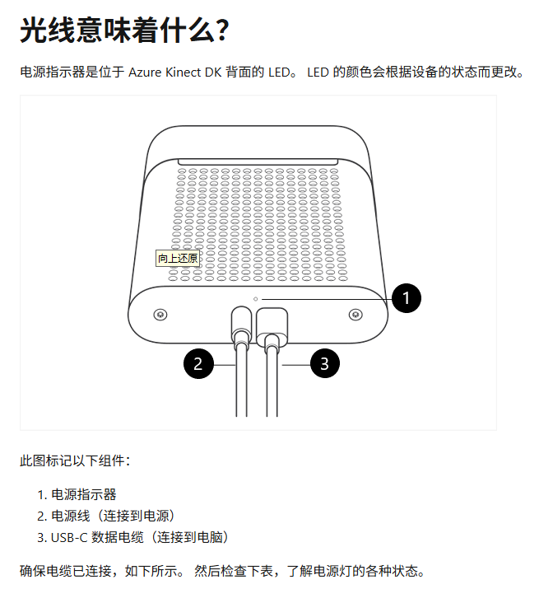 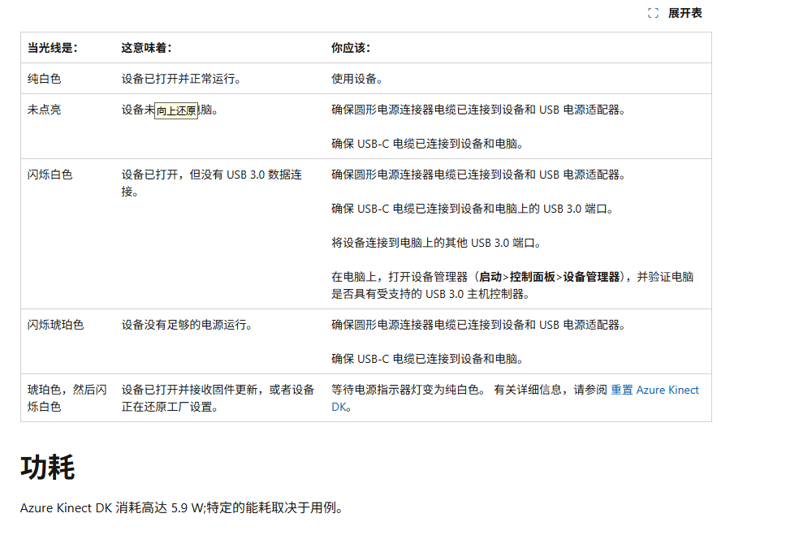
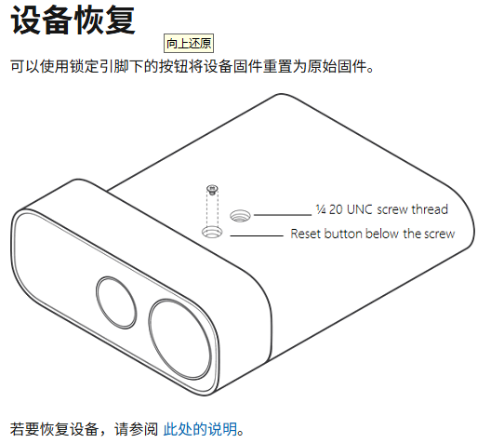
https://learn.microsoft.com/zh-cn/previous-versions/azure/kinect-dk/hardware-specification#what-does-the-light-mean | Azure Kinect DK https://azure.microsoft.com/en-us/products/kinect-dk https://learn.microsoft.com/zh-cn/previous-versions/azure/kinect-dk/
有单独的坐标系与每个传感器的设备相关联 原点 [0,0,0] 位于相机的焦点处。 坐标系的方向设置为正 X 轴指向右侧，正 Y 轴指向下方，正 Z 轴指向前方。
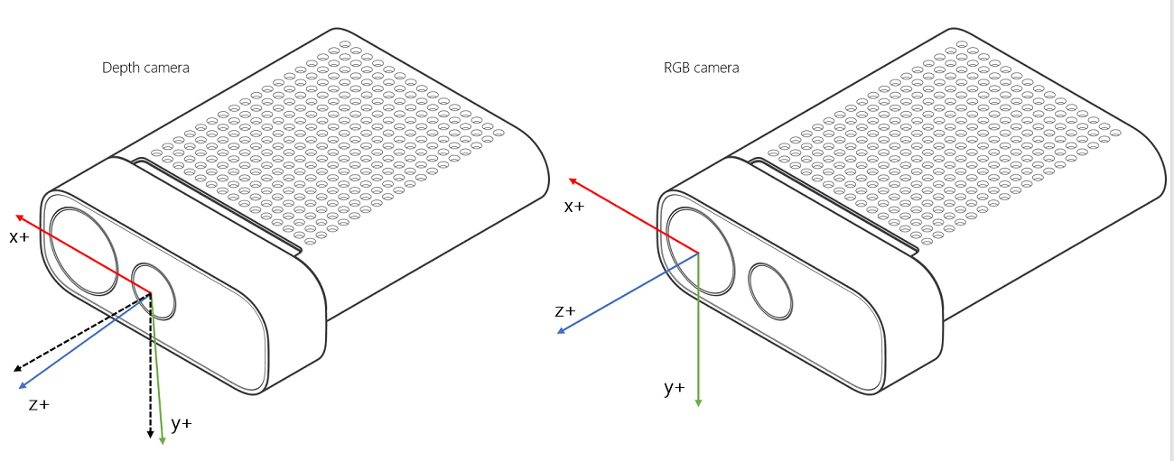 | 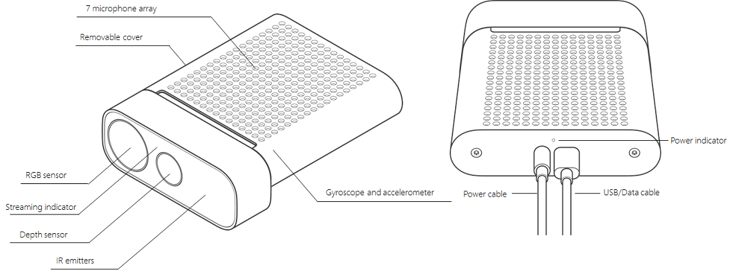
陀螺仪的起源 [0,0,0] 与深度相机的原点相同。 加速计的来源与其物理位置相吻合。 加速计和陀螺仪的坐标系都是右手坐标系。 坐标系中，正 X 轴向后指，正 Y 轴向左指，正 Z 轴向下指，如下所示。
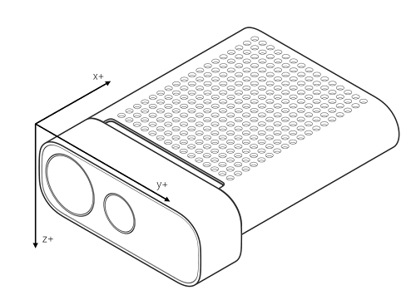 |  | 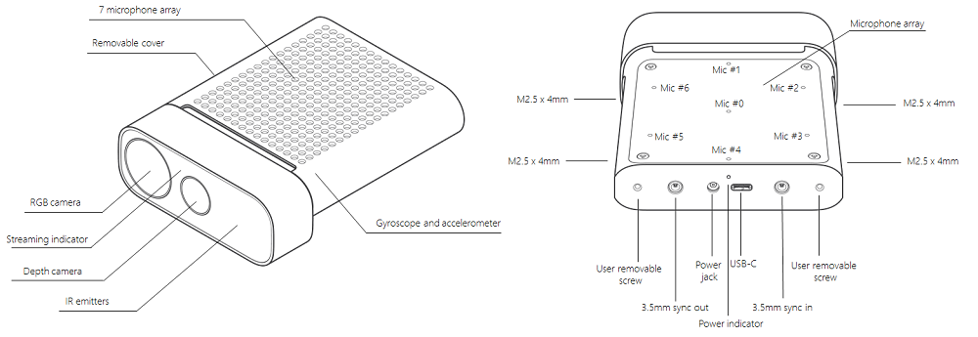

Femto Bolt硬件
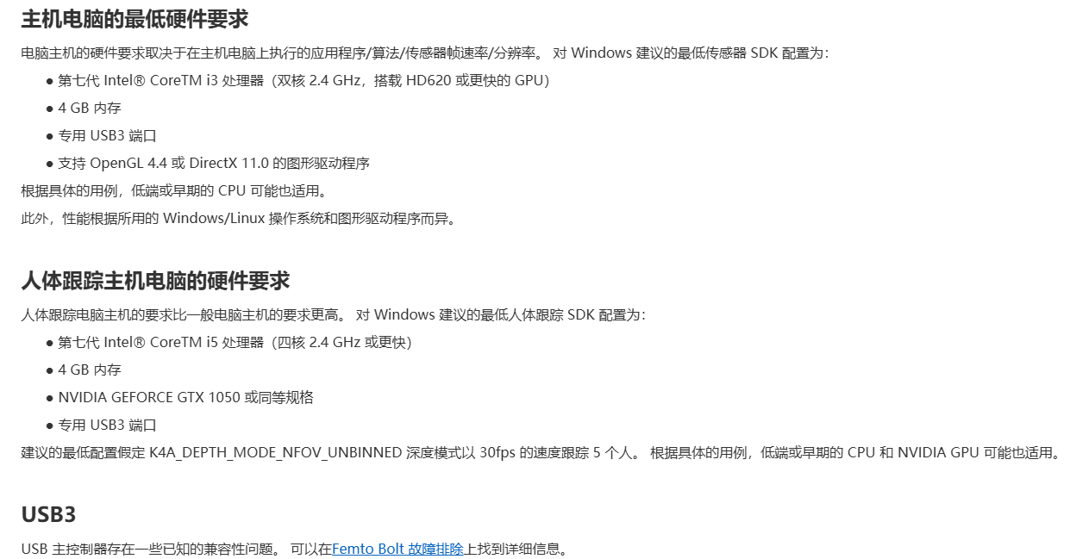
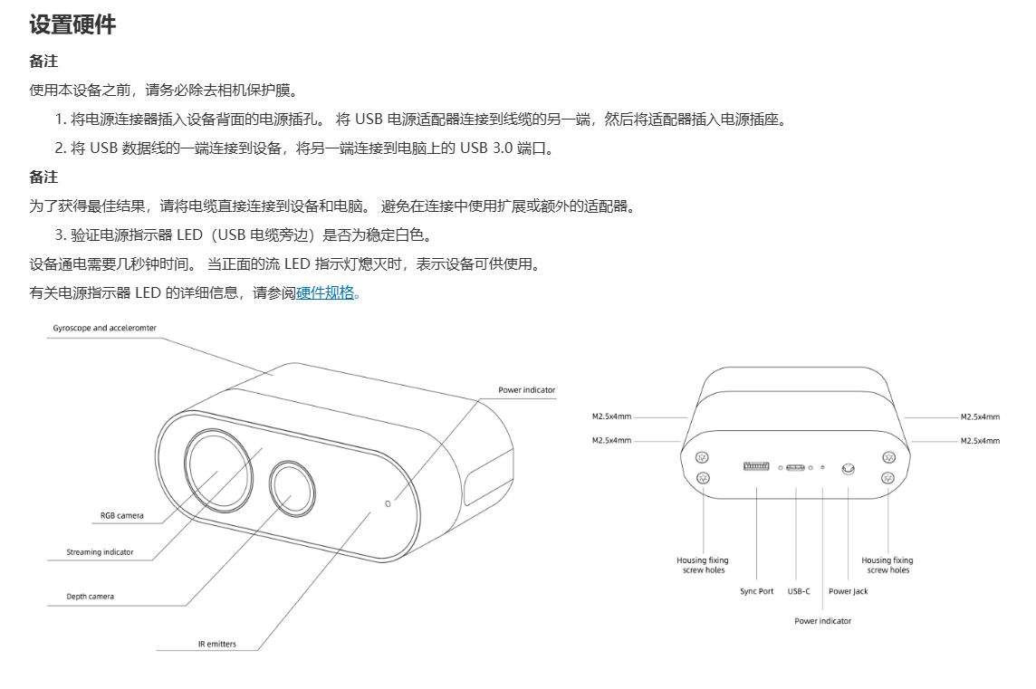
https://www.orbbec.com.cn/index/Sdkdoc/info.html?cate=117&id=59
https://www.orbbec.com.cn/index/Sdkdoc/info.html?cate=117&id=30
https://www.orbbec.com.cn/index/Sdkdoc/info.html?cate=117&id=60

Femto Bolt故障解决
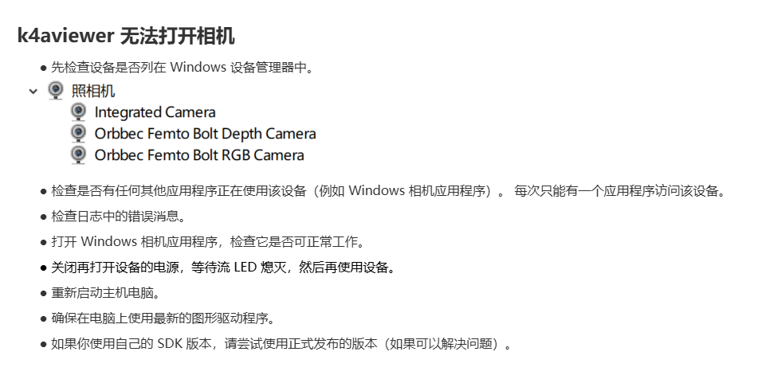
https://www.orbbec.com.cn/index/Sdkdoc/info.html?cate=117&id=65

使用过程
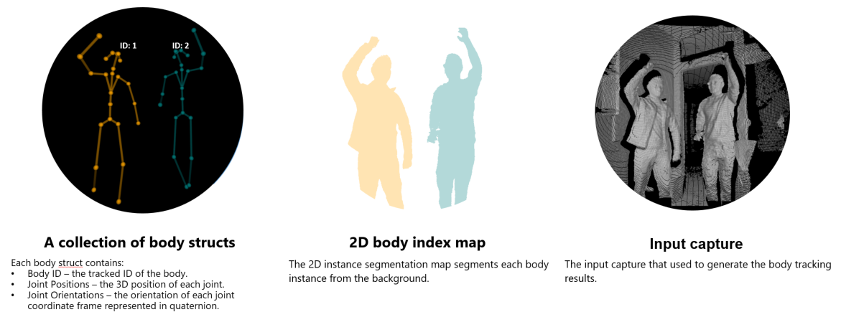
身体追踪使用过程
1 | 下载 Azure Kinect Body Tracking SDK | https://www.microsoft.com/en-us/download/details.aspx?id=104221
2 | 取得全身追蹤結果 三个步骤: 建立追蹤器 使用 Azure Kinect DK 擷取深度和 IR 影像 將擷取排入佇列並快顯結果。 | https://learn.microsoft.com/zh-tw/previous-versions/azure/kinect-dk/get-body-tracking-results
3 | 存取全身框架中的資料 | https://learn.microsoft.com/zh-tw/previous-versions/azure/kinect-dk/access-data-body-frame
 | 關於 Azure Kinect DK | https://learn.microsoft.com/zh-tw/previous-versions/azure/kinect-dk/about-azure-kinect-dk
 | Femto Bolt开发环境由以下多个 SDK 组成： | ● 用于访问设备的Orbbec SDK 或者 Orbbec SDK K4A Wrapper。 ● 用于跟踪 3D 人体的人体跟踪 SDK。 此外，可将认知视觉服务与设备 RGB 相机配合使用，使用Orbbec SDK K4A Wrapper的系统框图如下： 注： 只使用Orbbec SDK 而不使用 Orbbec SDK K4a Wrapper 不能使用AKDK的骨骼跟踪算法。 | 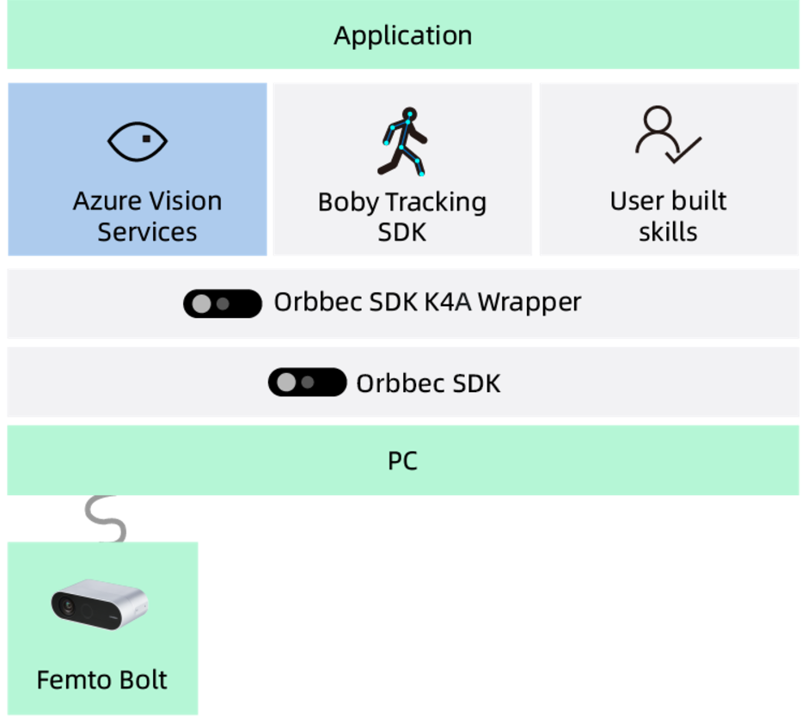 | 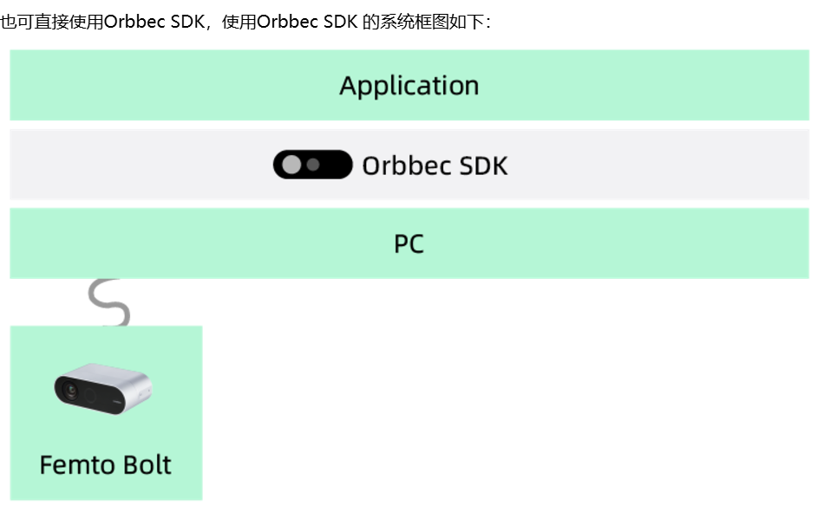
 | Orbbec SDK 和 Orbbec SDK K4A Wrapper | Orbbec Femto Bolt是Microsoft Azure Kinect DK的可靠替代产品，我们为此产品提供了两套SDK：Orbbec SDK和 Orbbec SDK K4A Wrapper。 由于Orbbec无法提供原有AKDK开发工具的升级及维护，从长期角度来看，我们推荐您尽快尝试和使用Orbbec一直在维护和更新的Orbbec SDK。使用Orbbec SDK搭配 Femto Bolt，您将得到更加丰富且强大的功能。 为帮助已经使用K4A开发了应用的用户可以更加快速上手Orbbec Femto Bolt，并实现对Microsoft AKDK的无缝替换。我们在Orbbec SDK的基础上封装了最大限度兼容K4A API的Orbbec SDK K4A Wrapper。使用该Wrapper，用户基本可以做到不需要修改自己的应用代码。 Orbbec SDK 和 Orbbec SDK K4A Wrapper提供访问用于完成 Femto Bolt 硬件传感器和设备配置。 若要详细了解 Orbbec SDK 和 Orbbec SDK K4A Wrapper，请参阅使用SDK。 https://www.orbbec.com.cn/index/Sdkdoc/info.html?cate=117&id=42 | Microsoft Azure Kinect DK（AKDK） Kinect for Azure（K4A） Orbbec SDK：Orbbec自己SDK Orbbec SDK K4A Wrapper：Orbbec SDK基础上进行了封装用于兼容K4A API，说人话就是把接口换成了和微软一样，这样就不用改程序了。
 | Orbbec SDK 是 Orbbec Femto Bolt 的原生 SDK，能够使用 Femto Bolt 的全部功能： | Orbbec SDK 功能 ● 深度相机访问，分辨率、帧率控制（包括被动 IR 模式）。 ● RGB 相机的访问，分辨率、帧率及图像效果控制（例如曝光、白平衡、镜像）。 ● IMU（陀螺仪和加速度传感器）访问，不同采样率及量程控制。 ● 深度和 彩色相机硬件同步及 SDK 侧的软件同步（基于数据帧时间戳进行匹配实现软同步），相机之间的延迟可配置。 ● 外部设备同步控制，设备之间的延迟偏移量可配置。 ● Free Run 模式可实现深度和彩色相机不同帧率配置。 ● 用于处理图像分辨率、时间戳等的相机帧元数据访问。 ● 设备校准数据访问。 ● 彩色图像格式转换、点云数据生成等实用 Filter。 ● 与 彩色对齐的深度数据流输出（即 D2C，输出的深度坐标系及图像分辨率与 RGB 一致） ● 完整设置信息获取（设备名、固件版本、SN、设备温度等） ● 数据录制功能支持数据压缩。 ● C / C++ 原生 API 及 Python、ROS1、ROS2、Android 等不同语言或系统 wrapper 此外，Orbbec SDK 还支持目前奥比几乎所有主流相机。
 | Orbbec SDK K4A Wrapper功能 | Orbbec SDK 和 Orbbec SDK K4A Wrapper 提供以下功能，这些功能一经安装即可在 Femto Bolt 上运行： ● 深度相机访问和模式控制（被动 IR 模式，以及宽视场和窄视场深度模式）。 ● RGB 相机的访问和控制（例如曝光和白平衡）。 ● 运动传感器（陀螺仪和加速度传感器）访问。 ● 同步的深度 RGB 相机流，相机之间的延迟可配置。 ● 外部设备同步控制，设备之间的延迟偏移量可配置。 ● 用于处理图像分辨率、时间戳等的相机帧元数据访问。 ● 设备校准数据访问。
 | Femto Bolt SDK 工具 | Orbbec SDK K4A Wrapper 中提供了以下工具： ● 查看器工具，可用于监视设备数据流和配置不同的模式。 ● 使用 Matroska 容器格式的传感器录制工具和播放读取器 API。
 | 人体骨骼跟踪 SDK | 人体骨骼跟踪算法SDK使用的是微软的人体骨骼跟踪算法，即：Azure Kinect Body Tracking SDK。 在 Femto Bolt 硬件上使用人体骨骼跟踪算法，请参考： 将Femto Bolt接入AKDK应用软件 https://www.orbbec.com.cn/index/Sdkdoc/info.html?cate=117&id=34
 | Azure Kinect 人体跟踪功能 | Femto Bolt支持接入Azure Kinect Body Tracking SDK，可获得与使用AKDK完全一致的人体跟踪功能和效果： ● 提供人体图像分割。 ● 包含视野FOV范围的部分人体或全部人体的骨架。 ● 提供每个人体的唯一标识。 ● 可实时跟踪人体。 | https://learn.microsoft.com/zh-tw/previous-versions/azure/kinect-dk/get-body-tracking-results
 | Azure Kinect 人体跟踪工具 | 将Femto Bolt接入Azure Kinect Body Tracking SDK后，可支持使用此SDK中的viewer tool，实现下述功能。 ● 人体跟踪器提供一个查看器工具用于查看如何跟踪 3D 人体。
 | API 语言 | Orbbec SDK K4A Wrapper API 主要是 C API。本文档也涵盖 C++ 封装。有关 API 行为的最详细文档，请参阅 C++ 类封装的 C 函数文档。 https://orbbec.github.io/docs/OrbbecSDK_K4A_Wrapper/main/ https://orbbec.github.io/docs/OrbbecSDK_K4A_Wrapper/main/group___functions.html#ga4a94d1a30b614cd9c1a42e7a9aa79b13

Unity 奥比中光插件 LightBuzz
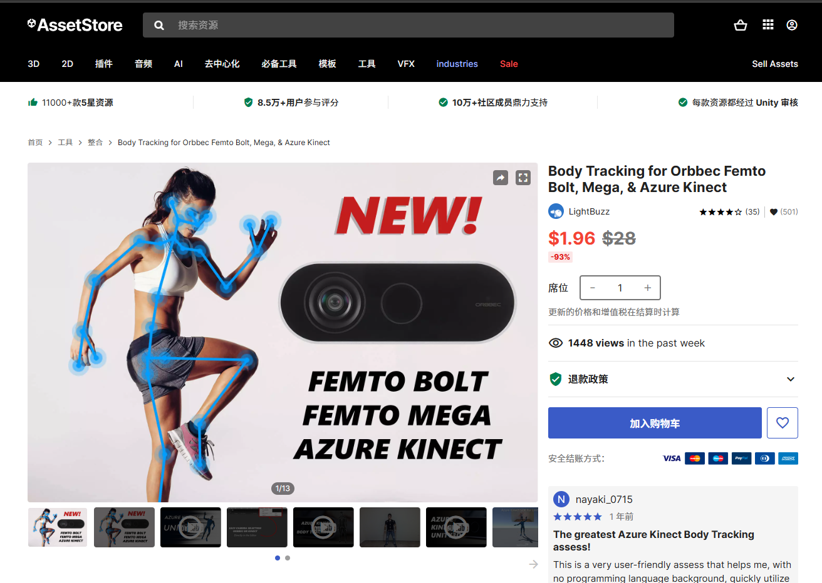 | Body Tracking for Orbbec Femto Bolt, Mega, & Azure Kinect Body Tracking for Orbbec Femto Bolt Mega Azure Kinect.unitypackage https://assetstore.unity.com/packages/tools/integration/body-tracking-for-orbbec-femto-bolt-mega-azure-kinect-157915
LightBuzz 选择对应的摄像头设备 | 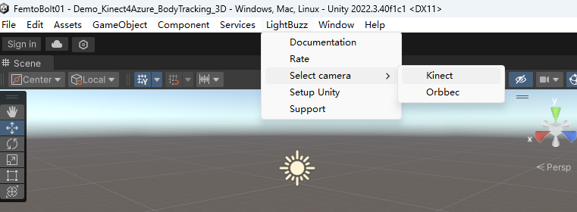
Kinect 4 Azure SDK by LightBuzz | https://lightbuzz.com/tools/azure-kinect-unity/documentation/html/02d6437a-3fd2-5cf4-bf4f-958fc6bd3fc9.htm
Orbbec Femto Mega/Bolt with Azure Kinect Unity Samples: https://www.youtube.com/watch?v=o-86wBIIGIQ

